Đăng Nhập Tài Khoản
Project Name | ỨNG DỤNG AI CHATBOT VÀO WEBSITE QUẢN LÝ VÀ CHĂM SÓC THÚ CƯNG
Module Code | Đăng nhập
 | Hoàn thành | Lỗi | Chưa kiểm tra | Bị chăn | Tổng số trường hợp thử nghiệm
Round 1 | 14 | 0 | 0 | 0 | 14
Round 2 | 14 | 0 | 0 | 0 | 14
 | 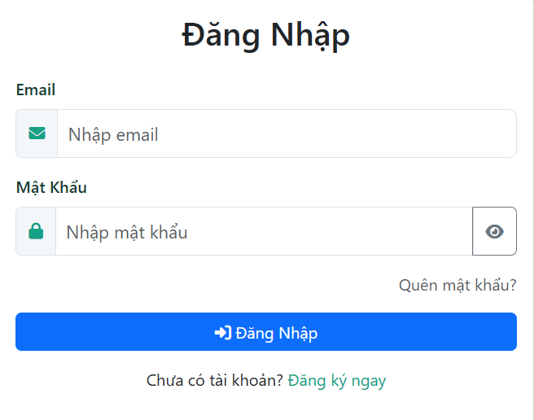
Test Case ID | Mô tả | Quy Trình | Điều kiện tiên quyết | Kết quả mong đợi | Kết quả thực tế | Kết quả |  |  | Kết quả |  |  | Chú thích
 |  |  |  |  |  | Vòng 1 |  |  | Vòng 2
 |  |  |  |  |  | Trạng thái | Ngày kiểm tra | Người kiểm tra | Trạng thái | Ngày kiểm tra | Người kiểm tra
GUI_SHOW Trang đăng nhập
GUI-DN01 | [ Đăng Nhập] Lable |  |  | -Label : black -Status : enable | -Label : black -Status : enable | Passed | 2025-04-01 | Huy |  | 2025-04-04 | Huy
GUI-DN02 | [Gmail] Textbox |  |  | -Text color : black -Status : enable | -Text color : black -Status : enable | Passed | 2025-04-01 | Huy |  | 2025-04-04 | Huy
GUI-DN03 | [Mật khẩu] Textbox |  |  | -Text color : black -Status : enable | -Text color : black -Status : enable | Passed | 2025-04-01 | Huy |  | 2025-04-04 | Huy
GUI-DN05 | [Quên mật khẩu ?]LinkLable |  |  | Text color : black -Status : enable | Text color : black -Status : enable | Passed | 2025-04-01 | Huy |  | 2025-04-04 | Huy
GUI-DN06 | [Đăng Nhập]Buttton |  |  | -Text color : blue -Status : enable | -Text color : blue -Status : enable | Passed | 2025-04-01 | Huy |  | 2025-04-04 | Huy
GUI-DN07 | [Đăng Ký] LinkLable |  |  | Text color : Green -Status : enable | Text color : Green -Status : enable | Passed | 2025-04-01 | Huy |  | 2025-04-04 | Huy
FUNCTION_SHOW Trang đăng nhập
FUNC-DN01 | Đăng nhập thành công vào trang chủ | 1. Nhập Gmail và Password của admin 2. Click "Đăng Nhập". | Truy cập vào hệ thống | Đến trang chủ | Đến trang chủ | Passed | 2025-04-01 | Huy | Passed | 2025-04-04 | Huy
FUNC-DN02 | Đăng nhập thất bại khi điền sai Gmail hoặc Password | 1. Nhập Gmail hoặc Password sai 2. Click "Đăng Nhập". | Truy cập vào hệ thống | Hệ thống thông báo lỗi : "Tên đăng nhập hoặc mật khẩu không đúng, vui lòng nhập lại!" | Hệ thống thông báo lỗi : "Tên đăng nhập hoặc mật khẩu không đúng, vui lòng nhập lại!" | Passed | 2025-04-01 | Huy | Passed | 2025-04-04 | Huy
FUNC-DN03 | Để trống trường "Mật khẩu". | 1 .Nhập Gmail 2. Không nhập dữ liệu trường "Mật khẩu". 3. Click "Đăng Nhập". | Truy cập vào hệ thống | Thông báo lỗi : "Mật khẩu không được để trống!" | Thông báo lỗi : "Mật khẩu không được để trống!" | Passed | 2025-04-01 | Huy | Passed | 2025-04-04 | Huy
FUNC-DN04 | Để trống trường "Gmail" | 1. Để trống trường Gmail 2.Click đăng nhập | Truy cập vào hệ thống | Thông báo lỗi : "Gmail không được để trống!" | Thông báo lỗi : "Gmail không được để trống!" | Passed | 2025-04-01 | Huy | Passed | 2025-04-04 | Huy
FUNC-DN05 | Để trống tất cả các trường dữ liêu | 1 .Không nhập Gmail,Không nhập mật khẩu. 2. Không nhập dữ liệu trường "Mật khẩu". 3. Click "Đăng Nhập". | Truy cập vào hệ thống | Thông báo lỗi : "Gmail và mật khẩu không được để trống!" | Thông báo lỗi : "Gmail và mật khẩu không được để trống!" | Passed | 2025-04-01 | Huy | Passed | 2025-04-04 | Huy
FUNC-DN06 | Đăng nhập với tài khoản có Gmail chưa xác thực | 1. Nhập đúng Gmail 2. Nhập đúng mật khẩu 3. Click "Đăng Nhập" | Truy cập vào hệ thống | Thông báo lỗi : "Vui lòng xác thực Gmail!" | Thông báo lỗi : "Vui lòng xác thực Gmail!" | Passed | 2025-04-01 | Huy | Passed | 2025-04-04 | Huy
FUNC-DN07 | Đăng nhập Gmail không đúng định dạng | 1. Nhập Gmail 2. Nhập mật khẩu 3. Click "Đăng Nhập" | Truy cập vào hệ thống | Thông báo lỗi : "Gmail không đúng định dạng!" | Thông báo lỗi : "Gmail không đúng định dạng!" | Passed | 2025-04-01 | Huy | Passed | 2025-04-04 | Huy

Đăng Ký Tài Khoản
Project Name | ỨNG DỤNG AI CHATBOT VÀO WEBSITE QUẢN LÝ VÀ CHĂM SÓC THÚ CƯNG
Module Code | Đăng ký tài khoản
 | Hoàn thành | Lỗi | Chưa kiểm tra | Bị chăn | Tổng số trường hợp thử nghiệm
Round 1 | 14 | 0 | 0 | 0 | 14
Round 2 | 14 | 0 | 0 | 0 | 14
 | 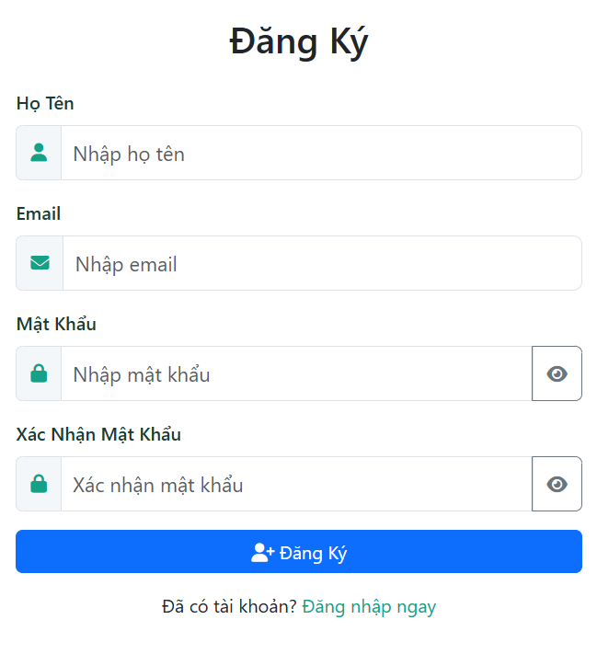
Test Case ID | Mô tả | Quy trình | Điều kiện tiên quyết | Kết quả mong đợi | Kết quả thực tế | Kết quả |  |  | Kết quả |  |  | Chú thích
 |  |  |  |  |  | Vòng 1 |  |  | Vòng 2
 |  |  |  |  |  | Trạng thái | Ngày kiểm tra | Người kiểm tra | Trạng thái | Ngày kiểm tra | Người kiểm tra
GUI_SHOW Đăng ký tài khoản
GUI-DK01 | [ĐĂNG KÝ] Label |  | Mở trang đăng ký | -Label : black -Status : enable | -Label : black -Status : enable | Passed | 2025-04-01 | Thành | Passed | 2025-04-04 | Thành
GUI-DK02 | [Nhập họ tên] Lable |  | Mở trang đăng ký | -Label : black -Status : enable | -Label : black -Status : enable | Passed | 2025-04-01 | Thành | Passed | 2025-04-04 | Thành
GUI-DK03 | [Email] Lable |  | Mở trang đăng ký | -Text color : black -Status : enable | -Text color : black -Status : enable | Passed | 2025-04-01 | Thành | Passed | 2025-04-04 | Thành
GUI-DK04 | [Mật Khẩu] Label |  | Mở trang đăng ký | -Text color : black -Status : enable | -Text color : black -Status : enable | Passed | 2025-04-01 | Thành | Passed | 2025-04-04 | Thành
GUI-DK05 | [Xác nhận mật khẩu] Label |  | Mở trang đăng ký | -Text color : black -Status : enable | -Text color : black -Status : enable | Passed | 2025-04-01 | Thành | Passed | 2025-04-04 | Thành
GUI-DK06 | [Đăng ký] Button |  | Mở trang đăng ký | -Text color : Green -Status : enable | -Text color : Green -Status : enable | Passed | 2025-04-01 | Thành | Passed | 2025-04-04 | Thành
GUI-DK07 | [Đăng nhập ngay] hyperlink |  | Mở trang đăng ký | -Text color : Green -Status : enable | -Text color : Green -Status : enable | Passed | 2025-04-01 | Thành | Passed | 2025-04-04 | Thành
FUNCTION_SHOW Đăng ký tài khoản
FUNC-DK01 | Kiểm tra đăng ký tài khoản thành công | 1. Nhập thông tin hợp lệ 2 . Nhấn "Đăng ký" | Mở trang đăng ký | Tài khoản được tạo thành công, Chuyển đến trang đăng nhập | Tài khoản được tạo thành công, Chuyển đến trang đăng nhập | Passed | 2025-04-01 | Thành | Passed | 2025-04-04 | Thành
FUNC-DK02 | Kiểm tra Gmail không đúng định dạng | 1. Nhập Gmail không đúng định dạng. 2.Nhấn "Đăng ký" | Mở trang đăng ký | Hiển thị thông báo lỗi "Gmail không đúng định dạng vui lòng nhập lại" | Hiển thị thông báo lỗi "Gmail không đúng định dạng vui lòng nhập lại" | Passed | 2025-04-01 | Thành | Passed | 2025-04-04 | Thành
FUNC-DK03 | Kiểm tra Gmail đã được sử dụng | 1. Nhập Gmail đã sử dụng. 2.Nhấn "Đăng ký" | Mở trang đăng ký | Hiển thị thông báo lỗi "Gmail đã được sử dụng" | Hiển thị thông báo lỗi "Gmail đã được sử dụng" | Passed | 2025-04-01 | Thành | Passed | 2025-04-04 | Thành
FUNC-DK04 | Kiểm tra khi bỏ trống các trường bắt buộc | 1. Không nhập thông tin vào các trường 2 .Nhấn "Đăng ký" | Mở trang đăng ký | Hệ thống thông báo lỗi : "Không được bỏ trống các trường" | Hệ thống thông báo lỗi : "Không được bỏ trống các trường" | Passed | 2025-04-01 | Thành | Passed | 2025-04-04 | Thành
FUNC-DK05 | Kiểm tra trường họ tên khi có ký tự đặt biệt | 1. Nhập đầy đủ thông tin nhưng trường họ tên có ký tự đặt biết 2 .Nhấn "Đăng ký" | Mở trang đăng ký | Hiển thị thông báo lỗi "Họ tên không thể chứa ký tự đặt biệt". | Hiển thị thông báo lỗi "Họ tên không thể chứa ký tự đặt biệt". | Passed | 2025-04-01 | Thành | Passed | 2025-04-04 | Thành
FUNC-DK06 | Kiểm tra khi Mật khẩu xác nhận không trùng với mật khẩu | 1. Nhập đầy đủ thông tin nhưng trường xác nhận mật khẩu nhập không trùng với mật khẩu. 2 .Nhấn "Đăng ký" | Mở trang đăng ký | Hiển thị thông báo lỗi "Mật khẩu xác nhận không đúng" | Hiển thị thông báo lỗi "Email đã tồn tại" | Passed | 2025-04-01 | Thành | Passed | 2025-04-04 | Thành
FUNC-DK07 | Kiểm tra khi Mật khẩu quá ngắn | 1. Nhập đầy đủ thông tin, nhưng mật khẩu quá ngắn 2 .Nhấn "Đăng ký" | Mở trang đăng ký | Hiển thị thông báo lỗi "Mật khẩu quá ngắn vui lòng nhập lại" | Hiển thị thông báo lỗi "Mật khẩu quá ngắn vui lòng nhập lại" | Passed | 2025-04-02 | Thành | Passed | 2025-04-04 | Thành

Quên Mật Khẩu
Project Name | ỨNG DỤNG AI CHATBOT VÀO WEBSITE QUẢN LÝ VÀ CHĂM SÓC THÚ CƯNG
Module Code | Quên mật khẩu
 | Hoàn thành | Lỗi | Chưa kiểm tra | Bị chăn | Tổng số trường hợp thử nghiệm
Round 1 | 14 | 0 | 0 | 0 | 14
Round 2 | 14 | 0 | 0 | 0 | 14
 | 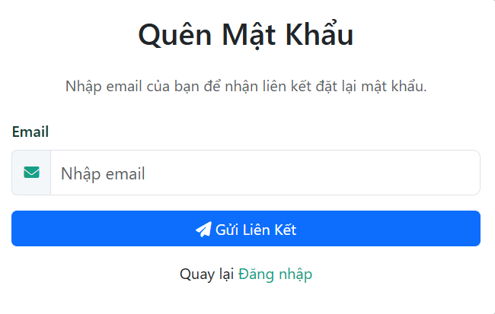
Test Case ID | Mô tả | Hành động | Điều kiện tiên quyết | Kết quả mong đợi | Kết quả thực tế | Kết quả |  |  | Kết quả |  |  | Chú thích
 |  |  |  |  |  | Vòng 1 |  |  | Vòng 2
 |  |  |  |  |  | Trạng thái | Ngày kiểm tra | Người kiểm tra | Trạng thái | Ngày kiểm tra | Người kiểm tra
GUI_SHOW Đăng xuất
GUI-QMK1 | [Lable] Quên mật khẩu |  |  | -Text color : black -Status : enable | -Text color : black -Status : enable | Passed | 2025-04-01 | Thắng | Passed | 2025-04-04 | Thắng
GUI-QMK2 | [Nhập Email] Textbox |  |  | -Text color : black -Status : enable | -Text color : black -Status : enable | Passed | 2025-04-01 | Thắng | Passed | 2025-04-04 | Thắng
GUI-QMK3 | [Gửi liên kết] Button |  |  | -Text color : Blue -Status : enable | -Text color : Blue -Status : enable | Passed | 2025-04-01 | Thắng | Passed | 2025-04-04 | Thắng
GUI-QMK4 | [Đăng nhập] Hypelink |  |  | -Text color : Green -Status : enable | -Text color : Green -Status : enable | Passed | 2025-04-01 | Thắng | Passed | 2025-04-04 | Thắng
FUNCTION_SHOW Đăng xuất
FUNC-QMK01 | Nhập email hợp lệ và đã đăng ký | 1. Nhập Email 2. Nhấn gửi liên kết | Truy cập vào hệ thống | Thông báo: "Liên kết đã được gửi vui lòng kiểm tra Email" và Chuyển hướng đến trang "Đăng nhập" | Thông báo: "Liên kết đã được gửi vui lòng kiểm tra Email" và Chuyển hướng đến trang "Đăng nhập" | Passed | 2025-04-01 | Thắng | Passed | 2025-04-04 | Thắng
FUNC-QMK01 | Gửi yêu cầu với email chưa đăng ký | 1. Nhập email chưa đăng ký vào ô nhập. 2. Nhấn nút "Gửi Liên Kết". | Truy cập vào hệ thống | -Hiển thị thông báo lỗi "Email này không tồn tại trong hệ thống." -Hệ thống không gửi mã. | -Hiển thị thông báo lỗi "Email này không tồn tại trong hệ thống." -Hệ thống không gửi mã. | Passed | 2025-04-01 | Thắng | Passed | 2025-04-04 | Thắng
FUNC-QMK02 | Gửi yêu cầu với định dạng email không hợp lệ | 1. Nhập email không đúng định dạng 2. Nhấn nút "Gửi Liên Kết" | Truy cập vào hệ thống | -Hiển thị thông báo lỗi "Vui lòng nhập địa chỉ email hợp lệ." -Hệ thống không gửi email. | -Hiển thị thông báo lỗi "Vui lòng nhập địa chỉ email hợp lệ." -Hệ thống không gửi email. | Passed | 2025-04-02 | Thắng | Passed | 2025-04-05 | Thắng
FUNC-QMK03 | Để trống ô nhập email và gửi yêu cầu | 1. Bỏ trống ô nhập email. 2. Nhấn nút "Gửi Liên Kết". | Truy cập vào hệ thống | -Hiển thị thông báo lỗi "Vui lòng nhập email của bạn." -Hệ thống không gửi email. | -Hiển thị thông báo lỗi "Vui lòng nhập email của bạn." -Hệ thống không gửi email. | Passed | 2025-04-03 | Thắng | Passed | 2025-04-06 | Thắng
FUNC-QMK04 | Nhấn nút "Quay lại Đăng nhập" | 1. Nhấn vào nút "Quay lại Đăng nhập". | Truy cập vào hệ thống | -Chuyển hướng người dùng về trang đăng nhập. | -Chuyển hướng người dùng về trang đăng nhập. | Passed | 2025-04-04 | Thắng | Passed | 2025-04-07 | Thắng
FUNC-QMK05 | Kiểm tra giới hạn ký tự cho ô nhập email | 1. Nhập một chuỗi ký tự rất dài vào ô nhập email vượt quá giới hạn cho phép. 2. Nhấn "Gửi Liên Kết". | Truy cập vào hệ thống | -Không cho phép nhập quá số ký tự quy định. | -Không cho phép nhập quá số ký tự quy định. | Passed | 2025-04-05 | Thắng | Passed | 2025-04-08 | Thắng

Đặt Lịch Khám Bệnh
Project Name | ỨNG DỤNG AI CHATBOT VÀO WEBSITE QUẢN LÝ VÀ CHĂM SÓC THÚ CƯNG
Module Code | Đặt lịch khám bệnh
 | Hoàn thành | Lỗi | Chưa kiểm tra | Bị chặn | Tổng lần kiểm tra
Round 1 | 25 | 0 | 0 | 0 | 25
Round 2 | 25 | 0 | 0 | 0 | 15
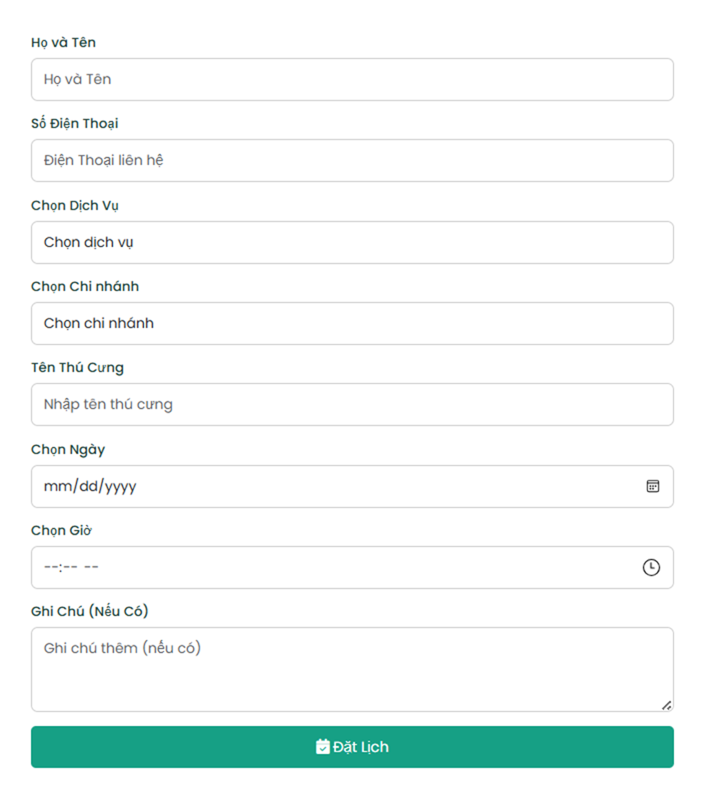

Test Case ID | Mô tả | Quy trình | Điều kiện tiên quyết | Kết quả mong đợi | Kết quả thực tế | Kết quả |  |  |  |  |  | Chú thích
 |  |  |  |  |  | Vòng 1 |  |  | Vòng 2
 |  |  |  |  |  | Trạng thái | Ngày kiểm tra | Người kiểm tra | Trạng thái | Ngày kiểm tra | Người kiểm tra
GUI_SHOW Đặt lịch khám bệnh
GUI-DLKB-01 | [Họ và Tên] Label/Input Field |  |  | - Label: "Họ và Tên" hiển thị - Input field: enable, có placeholder "Họ và Tên" | - Label: "Họ và Tên" hiển thị - Input field: enable, có placeholder "Họ và Tên" | Passed | 2025-04-01 | Thắng | Passed
GUI-DLKB-02 | [Số Điện Thoại] Label/Input Field |  |  | - Label: "Số Điện Thoại" hiển thị - Input field: enable, có placeholder "Điện thoại liên hệ" | - Label: "Số Điện Thoại" hiển thị - Input field: enable, có placeholder "Điện thoại liên hệ" | Passed | 2025-04-01 | Thắng | Passed
GUI-DLKB-03 | [Chọn Dịch Vụ] Label/Dropdown |  |  | - Label: "Chọn Dịch Vụ" hiển thị - Dropdown: enable, có text gợi ý "Chọn dịch vụ", có thể mở để chọn dịch vụ | - Label: "Chọn Dịch Vụ" hiển thị - Dropdown: enable, có text gợi ý "Chọn dịch vụ", có thể mở để chọn dịch vụ | Passed | 2025-04-01 | Thắng | Passed
GUI-DLKB-04 | [Chọn Chi nhánh] Label/Dropdown |  |  | - Label: "Chọn Chi nhánh" hiển thị - Dropdown: enable, có text gợi ý "Chọn chi nhánh", có thể mở để chọn chi nhánh | - Label: "Chọn Chi nhánh" hiển thị - Dropdown: enable, có text gợi ý "Chọn chi nhánh", có thể mở để chọn chi nhánh | Passed | 2025-04-01 | Thắng | Passed
GUI-DLKB-05 | [Tên Thú Cưng] Label/Input Field |  |  | - Label: "Tên Thú Cưng" hiển thị - Input field: enable, có placeholder "Nhập tên thú cưng" | - Label: "Tên Thú Cưng" hiển thị - Input field: enable, có placeholder "Nhập tên thú cưng" | Passed | 2025-04-01 | Thắng | Passed
GUI-DLKB-06 | [Chọn Ngày] Label/Date Picker |  |  | - Label: "Chọn Ngày" hiển thị - Date picker: enable, có format "mm/dd/yyyy", có icon lịch để mở lịch chọn ngày | - Label: "Chọn Ngày" hiển thị - Date picker: enable, có format "mm/dd/yyyy", có icon lịch để mở lịch chọn ngày | Passed | 2025-04-01 | Thắng | Passed
GUI-DLKB-07 | [Chọn Giờ] Label/Time Picker |  |  | - Label: "Chọn Giờ" hiển thị - Time picker: enable, có format "--:-- --", có icon đồng hồ để mở chọn giờ | - Label: "Chọn Giờ" hiển thị - Time picker: enable, có format "--:-- --", có icon đồng hồ để mở chọn giờ | Passed | 2025-04-01 | Thắng | Passed
GUI-DLKB-08 | [Ghi Chú (Nếu Có)] Label/Textarea |  |  | - Label: "Ghi Chú (Nếu Có)" hiển thị - Textarea: enable, có placeholder "Ghi chú thêm (nếu có)" | - Label: "Ghi Chú (Nếu Có)" hiển thị - Textarea: enable, có placeholder "Ghi chú thêm (nếu có)" | Passed | 2025-04-01 | Thắng | Passed
GUI-DLKB-09 | [Đặt Lịch] Button |  |  | - Button: "Đặt Lịch" hiển thị, enable | - Button: "Đặt Lịch" hiển thị, enable | Passed | 2025-04-01 | Thắng | Passed
FUNCTION_SHOW Đặt lịch khám bệnh
FUNC-DLKB-01 | Đặt lịch thành công (đầy đủ TT bắt buộc) | 1. Nhập đầy đủ thông tin hợp lệ vào các trường bắt buộc (Họ tên, SĐT, Dịch vụ, Chi nhánh, Tên thú cưng, Ngày, Giờ). 2. Nhấn "Đặt Lịch". | Có sẵn dịch vụ/chi nhánh/thời gian khả dụng. | Lịch hẹn được tạo thành công. Hiển thị thông báo đặt lịch thành công và/hoặc chuyển hướng đến trang xác nhận/lịch sử đặt lịch. | Lịch hẹn được tạo thành công. Hiển thị thông báo đặt lịch thành công và/hoặc chuyển hướng đến trang xác nhận/lịch sử đặt lịch. | Passed | 2025-04-01 | Thắng | Passed
FUNC-DLKB-02 | Đặt lịch thành công (có thêm ghi chú) | 1. Nhập đầy đủ thông tin hợp lệ vào các trường bắt buộc. 2. Nhập thông tin vào trường "Ghi chú". 3. Nhấn "Đặt Lịch". | Có sẵn dịch vụ/chi nhánh/thời gian khả dụng. | Lịch hẹn được tạo thành công với thông tin ghi chú được lưu lại. Hiển thị thông báo đặt lịch thành công. | Lịch hẹn được tạo thành công với thông tin ghi chú được lưu lại. Hiển thị thông báo đặt lịch thành công. | Passed | 2025-04-01 | Thắng | Passed
FUNC-DLKB-03 | Bỏ trống trường "Họ và Tên" | 1. Bỏ trống trường "Họ và Tên". 2. Điền các trường còn lại hợp lệ. 3. Nhấn "Đặt Lịch". | Có sẵn dịch vụ/chi nhánh/thời gian khả dụng. | Hiển thị thông báo lỗi yêu cầu nhập "Họ và Tên". Lịch không được đặt. | Hiển thị thông báo lỗi yêu cầu nhập "Họ và Tên". Lịch không được đặt. | Passed | 2025-04-01 | Thắng | Passed
FUNC-DLKB-04 | Bỏ trống trường "Số Điện Thoại" | 1. Bỏ trống trường "Số Điện Thoại". 2. Điền các trường còn lại hợp lệ. 3. Nhấn "Đặt Lịch". | Có sẵn dịch vụ/chi nhánh/thời gian khả dụng. | Hiển thị thông báo lỗi yêu cầu nhập "Số Điện Thoại". Lịch không được đặt. | Hiển thị thông báo lỗi yêu cầu nhập "Số Điện Thoại". Lịch không được đặt. | Passed | 2025-04-01 | Thắng | Passed
FUNC-DLKB-05 | Bỏ trống trường "Chọn Dịch Vụ" | 1. Bỏ trống trường "Chọn Dịch Vụ" (chưa chọn). 2. Điền các trường còn lại hợp lệ. 3. Nhấn "Đặt Lịch". | Có sẵn dịch vụ/chi nhánh/thời gian khả dụng. | Hiển thị thông báo lỗi yêu cầu chọn "Dịch vụ". Lịch không được đặt. | Hiển thị thông báo lỗi yêu cầu chọn "Dịch vụ". Lịch không được đặt. | Passed | 2025-04-01 | Thắng | Passed
FUNC-DLKB-06 | Bỏ trống trường "Chọn Chi nhánh" | 1. Bỏ trống trường "Chọn Chi nhánh" (chưa chọn). 2. Điền các trường còn lại hợp lệ. 3. Nhấn "Đặt Lịch". | Có sẵn dịch vụ/chi nhánh/thời gian khả dụng. | Hiển thị thông báo lỗi yêu cầu chọn "Chi nhánh". Lịch không được đặt. | Hiển thị thông báo lỗi yêu cầu chọn "Chi nhánh". Lịch không được đặt. | Passed | 2025-04-01 | Thắng | Passed
FUNC-DLKB-07 | Bỏ trống trường "Tên Thú Cưng" | 1. Bỏ trống trường "Tên Thú Cưng". 2. Điền các trường còn lại hợp lệ. 3. Nhấn "Đặt Lịch". | Có sẵn dịch vụ/chi nhánh/thời gian khả dụng. | Hiển thị thông báo lỗi yêu cầu nhập "Tên Thú Cưng". Lịch không được đặt. | Hiển thị thông báo lỗi yêu cầu nhập "Tên Thú Cưng". Lịch không được đặt. | Passed | 2025-04-01 | Thắng | Passed
FUNC-DLKB-08 | Bỏ trống trường "Chọn Ngày" | 1. Bỏ trống trường "Chọn Ngày" (chưa chọn). 2. Điền các trường còn lại hợp lệ. 3. Nhấn "Đặt Lịch". | Có sẵn dịch vụ/chi nhánh/thời gian khả dụng. | Hiển thị thông báo lỗi yêu cầu chọn "Ngày". Lịch không được đặt. | Hiển thị thông báo lỗi yêu cầu chọn "Ngày". Lịch không được đặt. | Passed | 2025-04-01 | Thắng | Passed
FUNC-DLKB-09 | Bỏ trống trường "Chọn Giờ" | 1. Bỏ trống trường "Chọn Giờ" (chưa chọn). 2. Điền các trường còn lại hợp lệ. 3. Nhấn "Đặt Lịch". | Có sẵn dịch vụ/chi nhánh/thời gian khả dụng. | Hiển thị thông báo lỗi yêu cầu chọn "Giờ". Lịch không được đặt. | Hiển thị thông báo lỗi yêu cầu chọn "Giờ". Lịch không được đặt. | Passed | 2025-04-01 | Thắng | Passed
FUNC-DLKB-10 | Nhập SĐT không đúng định dạng | 1. Nhập SĐT không đúng định dạng (ví dụ: thiếu số, có chữ, ký tự đặc biệt). 2. Điền các trường còn lại hợp lệ. 3. Nhấn "Đặt Lịch". | Có sẵn dịch vụ/chi nhánh/thời gian khả dụng. | Hiển thị thông báo lỗi về định dạng số điện thoại không hợp lệ. Lịch không được đặt. | Hiển thị thông báo lỗi về định dạng số điện thoại không hợp lệ. Lịch không được đặt. |  | 2025-04-01 | Thắng
FUNC-DLKB-11 | Nhập Ngày là ngày trong quá khứ | 1. Chọn một ngày trong quá khứ. 2. Điền các trường còn lại hợp lệ. 3. Nhấn "Đặt Lịch". | Có sẵn dịch vụ/chi nhánh/thời gian khả dụng (vào ngày hợp lệ khác). | Hiển thị thông báo lỗi không thể đặt lịch vào ngày trong quá khứ. Lịch không được đặt. | Hiển thị thông báo lỗi không thể đặt lịch vào ngày trong quá khứ. Lịch không được đặt. | Passed | 2025-04-01 | Thắng | Passed
FUNC-DLKB-12 | Chọn Ngày không có giờ trống | 1. Chọn một ngày mà tất cả các khung giờ đã được đặt. 2. Điền các trường còn lại hợp lệ. 3. Nhấn "Đặt Lịch". | Có sẵn dịch vụ/chi nhánh nhưng ngày đã chọn không còn giờ trống. | Hiển thị thông báo cho biết không còn giờ trống vào ngày đã chọn và/hoặc các khung giờ hiển thị bị disable. Lịch không được đặt. | Hiển thị thông báo cho biết không còn giờ trống vào ngày đã chọn và/hoặc các khung giờ hiển thị bị disable. Lịch không được đặt. | Passed | 2025-04-01 | Thắng | Passed
FUNC-DLKB-13 | Nhập ký tự đặc biệt vào "Họ và Tên" | 1. Nhập ký tự đặc biệt vào trường "Họ và Tên" (ví dụ: !@#$). 2. Điền các trường còn lại hợp lệ. 3. Nhấn "Đặt Lịch". | Có sẵn dịch vụ/chi nhánh/thời gian khả dụng. | Hiển thị thông báo lỗi không cho phép ký tự đặc biệt trong tên (Nếu có quy định này). Lịch không được đặt. | Hiển thị thông báo lỗi không cho phép ký tự đặc biệt trong tên (Nếu có quy định này). Lịch không được đặt. | Passed | 2025-04-01 | Thắng | Passed
FUNC-DLKB-14 | Nhập ký tự đặc biệt vào "Tên Thú Cưng" | 1. Nhập ký tự đặc biệt vào trường "Tên Thú Cưng". 2. Điền các trường còn lại hợp lệ. 3. Nhấn "Đặt Lịch". | Có sẵn dịch vụ/chi nhánh/thời gian khả dụng. | Hiển thị thông báo lỗi không cho phép ký tự đặc biệt trong tên thú cưng (Nếu có quy định này). Lịch không được đặt. | Hiển thị thông báo lỗi không cho phép ký tự đặc biệt trong tên thú cưng (Nếu có quy định này). Lịch không được đặt. | Passed | 2025-04-01 | Thắng | Passed
FUNC-DLKB-15 | Chọn Chi nhánh không cung cấp Dịch vụ đã chọn | 1. Chọn một Dịch vụ. 2. Chọn một Chi nhánh không cung cấp dịch vụ đó. 3. Điền các trường còn lại hợp lệ. 4. Nhấn "Đặt Lịch". | Có sẵn dịch vụ/chi nhánh/thời gian khả dụng. | Hiển thị thông báo lỗi rằng chi nhánh đã chọn không cung cấp dịch vụ này hoặc danh sách dịch vụ của chi nhánh đó chỉ hiển thị dịch vụ được hỗ trợ. Lịch không được đặt. | Hiển thị thông báo lỗi rằng chi nhánh đã chọn không cung cấp dịch vụ này hoặc danh sách dịch vụ của chi nhánh đó chỉ hiển thị dịch vụ được hỗ trợ. Lịch không được đặt. | Passed | 2025-04-01 | Thắng | Passed
FUNC-DLKB-16 | Kiểm tra độ dài tối đa trường văn bản | 1. Nhập chuỗi ký tự vượt quá độ dài tối đa cho phép vào các trường "Họ và Tên", "Tên Thú Cưng", "Ghi chú". 2. Điền các trường còn lại hợp lệ. 3. Nhấn "Đặt Lịch". | Có sẵn dịch vụ/chi nhánh/thời gian khả dụng. | Hệ thống giới hạn số lượng ký tự nhập vào hoặc hiển thị thông báo lỗi khi vượt quá giới hạn cho phép. Lịch không được đặt (nếu lỗi nhập liệu). | Hệ thống giới hạn số lượng ký tự nhập vào hoặc hiển thị thông báo lỗi khi vượt quá giới hạn cho phép. Lịch không được đặt (nếu lỗi nhập liệu). | Passed | 2025-04-01 | Thắng | Passed

Đặt đơn hàng và thanh toán
Project Name | XÂY DỰNG WEBSITE MẠNG XÃ HỘI UNIVERSITY SHARING
Module Code | Đặt đơn hàng & thanh toán
 | Hoàn thành | Lỗi | Chưa kiểm tra | Bị chặn | Tổng lần kiểm tra
Round 1 | 7 | 0 | 0 | 0 | 7
Round 2 | 7 | 0 | 0 | 0 | 7

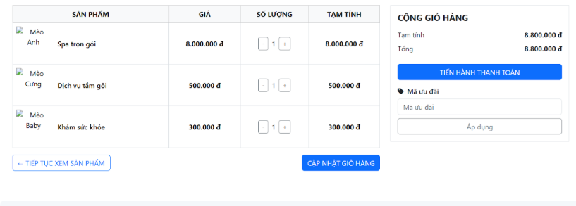

Test Case ID | Mô tả | Quy trình | Kết quả mong đợi | Kết quả thực tế | Kết quả |  |  |  |  |  | Chú thích
 |  |  |  |  | Vòng 1 |  |  | Vòng 2
 |  |  |  |  | Trạng thái | Ngày kiểm tra | Người kiểm tra | Trạng thái | Ngày kiểm tra | Người kiểm tra
GUI_SHOWĐặt đơn hàng và thanh toán
GUI-HCX01 | Hiển thị danh sách sản phẩm/dịch vụ đã chọn |  | -Danh sách: hiển thị tên, hình ảnhcủa các sản phẩm/dịch vụ. > -Số lượng: hiển thị số lượng đã chọn của từng sản phẩm/dịch vụ. -Giá: hiển thị đơn giá của từng sản phẩm/dịch vụ. -Tạm tính: hiển thị giá tạm tính cho từng sản phẩm/dịch vụ | -Danh sách: hiển thị tên, hình ảnhcủa các sản phẩm/dịch vụ. > -Số lượng: hiển thị số lượng đã chọn của từng sản phẩm/dịch vụ. -Giá: hiển thị đơn giá của từng sản phẩm/dịch vụ. -Tạm tính: hiển thị giá tạm tính cho từng sản phẩm/dịch vụ | Passed | 2025-04-02 | Thắng | Passed | 2025-04-04 | Thắng
GUI-HCX02 | Hiển thị cột "Sản phẩm" |  | -Label: [SẢN PHẨM]; trạng thái Enable | -Label: [SẢN PHẨM]; trạng thái Enable | Passed | 2025-04-02 | Thắng | Passed | 2025-04-04 | Thắng
GUI-HCX03 | Hiển thị cột "Giá" |  | -Label: [GIÁ]; trạng thái Enable | -Label: [GIÁ]; trạng thái Enable | Passed | 2025-04-02 | Thắng | Passed | 2025-04-04 | Thắng
GUI-HCX04 | Hiển thị cột "Số lượng" |  | -Label: [SỐ LƯỢNG]; trạng thái Enable | -Label: [SỐ LƯỢNG]; trạng thái Enable | Passed | 2025-04-02 | Thắng | Passed | 2025-04-04 | Thắng
GUI-HCX04 | Hiển thị cột "Tạm tính" |  | -Label: [TẠM TÍNH]; trạng thái Enable | -Label: [TẠM TÍNH]; trạng thái Enable | Passed | 2025-04-02 | Thắng | Passed | 2025-04-04 | Thắng
GUI-HCX04 | Hiển thị nút tăng/giảm số lượng |  | -Button: [+] và [-] cho phép thay đổi số lượng.; trạng thái Enable | -Button: [+] và [-] cho phép thay đổi số lượng.; trạng thái Enable | Passed | 2025-04-02 | Thắng | Passed | 2025-04-04 | Thắng
GUI-HCX04 | Hiển thị khu vực "Cộng giỏ hàng" |  | -Label: [CỘNG GIỎ HÀNG]; Hiển thị [Tạm tính] tổng cộng và [Tổng] cuối cùng.; trạng thái Enable | -Label: [CỘNG GIỎ HÀNG]; Hiển thị [Tạm tính] tổng cộng và [Tổng] cuối cùng.; trạng thái Enable | Passed | 2025-04-02 | Thắng | Passed | 2025-04-04 | Thắng
GUI-HCX04 | Hiển thị nút "Tiến hành thanh toán" |  | -Button: [TIẾN HÀNH THANH TOÁN].; trạng thái Enable | -Button: [TIẾN HÀNH THANH TOÁN].; trạng thái Enable | Passed | 2025-04-02 | Thắng | Passed | 2025-04-04 | Thắng
GUI-HCX04 | Hiển thị khu vực nhập mã ưu đãi |  | -Label: [Mã ưu đãi] - Textbox: cho phép nhập mã. -Nút: [Áp dụng]..; trạng thái Enable | -Label: [Mã ưu đãi] - Textbox: cho phép nhập mã. -Nút: [Áp dụng]..; trạng thái Enable | Passed | 2025-04-02 | Thắng | Passed | 2025-04-04 | Thắng
GUI-HCX04 | Hiển thị nút "Tiếp tục xem sản phẩm" |  | -Button: [← TIẾP TỤC XEM SẢN PHẨM]; trạng thái Enable | -Button: [← TIẾP TỤC XEM SẢN PHẨM]; trạng thái Enable | Passed | 2025-04-02 | Thắng | Passed | 2025-04-04 | Thắng
GUI-HCX04 | Hiển thị nút "Cập nhật giỏ hàng" |  | -Button: [CẬP NHẬT GIỎ HÀNG]; trạng thái Enable | -Button: [CẬP NHẬT GIỎ HÀNG]; trạng thái Enable | Passed | 2025-04-02 | Thắng | Passed | 2025-04-04 | Thắng
FUNCTION_SHOW Đặt đơn hàng và thanh toán
FUNC-HCX-01 | Thay đổi số lượng sản phẩm/dịch vụ thành công | 1. Nhấn nút [+] hoặc [-] để thay đổi số lượng. 2. (Nếu có nút "Cập nhật giỏ hàng") Nhấn "Cập nhật giỏ hàng". | -Số lượng sản phẩm/dịch vụ được cập nhật theo thao tác. -Giá tạm tính của sản phẩm/dịch vụ đó được tính lại. -Tổng tạm tính và tổng cuối cùng của giỏ hàng được cập nhật. | -Số lượng sản phẩm/dịch vụ được cập nhật theo thao tác. -Giá tạm tính của sản phẩm/dịch vụ đó được tính lại. -Tổng tạm tính và tổng cuối cùng của giỏ hàng được cập nhật. | Passed | 2025-04-02 | Thắng | Passed | 2025-04-04 | Thăng
FUNC-HCX-01 | Áp dụng mã ưu đãi thành công | 1. Nhập mã ưu đãi hợp lệ vào ô. 2. Nhấn nút "Áp dụng". | -Mã ưu đãi được áp dụng thành công. -Hiển thị thông báo áp dụng thành công. -Tổng tiền được tính lại sau khi áp dụng ưu đãi. | -Mã ưu đãi được áp dụng thành công. -Hiển thị thông báo áp dụng thành công. -Tổng tiền được tính lại sau khi áp dụng ưu đãi. | Passed | 2025-04-02 | Thắng | Passed | 2025-04-04 | Thăng
FUNC-HCX-01 | Áp dụng mã ưu đãi không thành công | 1. Nhập mã ưu đãi không hợp lệ/hết hạn vào ô. 2. Nhấn nút "Áp dụng". | -Hiển thị thông báo lỗi -Tổng tiền không thay đổi. | -Hiển thị thông báo lỗi -Tổng tiền không thay đổi. | Passed | 2025-04-02 | Thắng | Passed | 2025-04-04 | Thăng
FUNC-HCX-01 | Tiến hành thanh toán thành công | 1. Kiểm tra thông tin giỏ hàng. 2. Nhấn nút "Tiến hành thanh toán". | -Chuyển hướng người dùng đến trang thanh toán. -Thông tin giỏ hàng được chuyển sang trang thanh toán. | -Chuyển hướng người dùng đến trang thanh toán. -Thông tin giỏ hàng được chuyển sang trang thanh toán. | Passed | 2025-04-02 | Thắng | Passed | 2025-04-04 | Thăng
FUNC-HCX-01 | Kiểm tra khi giỏ hàng trống và tiến hành thanh toán | 1. Đảm bảo giỏ hàng trống. 2. Nhấn nút "Tiến hành thanh toán". | -Hiển thị thông báo "Giỏ hàng của bạn đang trống." -Không chuyển hướng đến trang thanh toán. | -Hiển thị thông báo "Giỏ hàng của bạn đang trống." -Không chuyển hướng đến trang thanh toán. | Passed | 2025-04-02 | Thắng | Passed | 2025-04-04 | Thăng
FUNC-HCX-01 | Quay lại trang sản phẩm | 1. Nhấn nút "Tiếp tục xem sản phẩm". | -Chuyển hướng người dùng trở lại trang danh sách sản phẩm/dịch vụ. -Thông tin giỏ hàng vẫn được lưu lại. | -Chuyển hướng người dùng trở lại trang danh sách sản phẩm/dịch vụ. -Thông tin giỏ hàng vẫn được lưu lại. | Passed | 2025-04-02 | Thắng | Passed | 2025-04-04 | Thăng
FUNC-HCX-01 | Cập nhật giỏ hàng | 1. Thay đổi số lượng sản phẩm/dịch vụ. 2. Nhấn nút "Cập nhật giỏ hàng". | -Số lượng sản phẩm/dịch vụ được cập nhật. -Giá tạm tính và tổng tiền được tính lại. | -Số lượng sản phẩm/dịch vụ được cập nhật. -Giá tạm tính và tổng tiền được tính lại. | Passed | 2025-04-02 | Thắng | Passed | 2025-04-04 | Thăng

Theo Dõi Trạng Thái Đơn Hàng
Project Name | XÂY DỰNG WEBSITE MẠNG XÃ HỘI UNIVERSITY SHARING
Module Code | Xem bản đồ
 | Hoàn thành | Lỗi | Chưa kiểm tra | Bị chặn | Tổng lần kiểm tra
Round 1 | 13 | 0 | 0 | 0 | 13
Round 2 | 13 | 0 | 0 | 0 | 13
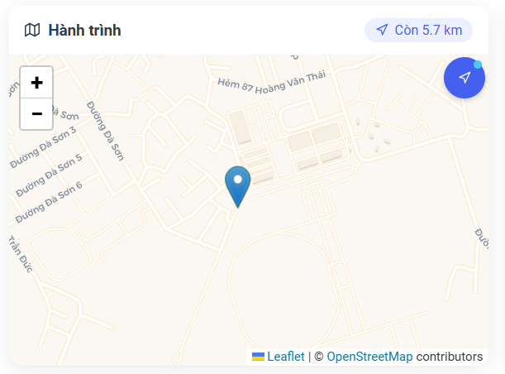

Test Case ID | Mô tả | Quy trình | Kết quả mong đợi | Kết quả thực tế | Kết quả |  |  |  |  |  | Chú thích
 |  |  |  |  | Vòng 1 |  |  | Vòng 2
 |  |  |  |  | Trạng thái | Ngày kiểm tra | Người kiểm tra | Trạng thái | Ngày kiểm tra | Người kiểm tra
GUI_SHOW Xem bản đồ
GUI-XBD01 | Hiển thị bản đồ |  | -Bản đồ: hiển thị khu vực liên quan -Công cụ bản đồ (zoom +, zoom -): hiển thị. -Status: enable | -Bản đồ: hiển thị khu vực liên quan -Công cụ bản đồ (zoom +, zoom -): hiển thị. -Status: enable | Passed | 2025-04-02 | Thành | Passed | 2025-04-02 | Thành
GUI-XBD02 | Hiển thị marker vị trí điểm đi |  | -Marker: hiển thị rõ ràng tại vị trí điểm đi trên bản đồ.; trạng thái Enable | -Marker: hiển thị rõ ràng tại vị trí điểm đi trên bản đồ.; trạng thái Enable | Passed | 2025-04-02 | Thành | Passed | 2025-04-02 | Thành
GUI-XBD03 | Hiển thị marker vị trí điểm đến |  | -Marker: hiển thị rõ ràng tại vị trí điểm đến trên bản đồ.; trạng thái Enable | -Marker: hiển thị rõ ràng tại vị trí điểm đến trên bản đồ.; trạng thái Enable | Passed | 2025-04-02 | Thành | Passed | 2025-04-02 | Thành
GUI-XBD04 | Hiển thị marker vị trí hiện tại |  | -Marker: hiển thị rõ ràng tại vị trí hiện tại.; trạng thái Enable | -Marker: hiển thị rõ ràng tại vị trí hiện tại.; trạng thái Enable | Passed | 2025-04-02 | Thành | Passed | 2025-04-02 | Thành
GUI-XBD05 | Hiển thị đường đi/hành trình |  | Text: black; trạng thái Enable | Text: black; trạng thái Enable | Passed | 2025-04-02 | Thành | Passed | 2025-04-02 | Thành
GUI-XBD06 | Hiển thị khoảng cách |  | -Giá trị khoảng cách: hiển thị chính xác. -Đơn vị đo: hiển thị (ví dụ: km, m). -Status: hiển thị | -Giá trị khoảng cách: hiển thị chính xác. -Đơn vị đo: hiển thị (ví dụ: km, m). -Status: hiển thị | Passed | 2025-04-02 | Thành | Passed | 2025-04-02 | Thành
GUI-XBD07 | Nút định vị về vị trí hiện tại |  | -Button: Biểu tượng định vị . -Status: enable | -Button: Biểu tượng định vị . -Status: enable | Passed | 2025-04-02 | Thành | Passed | 2025-04-02 | Thành
GUI-XBD08 | Công cụ zoom in (+) |  | -Button: [+] -Status: enable | -Button: [+] -Status: enable | Passed | 2025-04-02 | Thành | Passed | 2025-04-02 | Thành
GUI-XBD09 | Công cụ zoom out (-) |  | -Button: [-] -Status: enable | -Button: [-] -Status: enable | Passed | 2025-04-02 | Thành | Passed | 2025-04-02 | Thành
FUNCTION_SHOW Xem bản đồ
FUN-XBD01 | Thu phóng bản đồ (Zoom In) | 1. Nhấn vào nút "+""-". 2. Quan sát sự thay đổi của bản đồ. | -Bản đồ: phóng to, thu nhỏ,hiển thị chi tiết hơn về khu vực. -Marker vị trí: vẫn hiển thị rõ ràng và đúng vị trí tương đối. | -Bản đồ: phóng to, thu nhỏ,hiển thị chi tiết hơn về khu vực. -Marker vị trí: vẫn hiển thị rõ ràng và đúng vị trí tương đối. | Passed | 2025-04-02 | Thành | Passed | 2025-04-02 | Thành
FUN-XBD02 | Di chuyển bản đồ | 1. Nhấn và kéo chuột (hoặc vuốt trên thiết bị cảm ứng) trên bản đồ. | -Bản đồ: di chuyển theo thao tác của người dùng, hiển thị các khu vực lân cận. | -Bản đồ: di chuyển theo thao tác của người dùng, hiển thị các khu vực lân cận. | Passed | 2025-04-02 | Thành | Passed | 2025-04-02 | Thành
FUN-XBD03 | Định vị về vị trí hiện tại | 1. Nhấn vào nút định vị. | -Bản đồ: di chuyển và hiển thị vị trí hiện tại của người dùng ở trung tâm (hoặc gần trung tâm) bản đồ. | -Bản đồ: di chuyển và hiển thị vị trí hiện tại của người dùng ở trung tâm (hoặc gần trung tâm) bản đồ. | Passed | 2025-04-02 | Thành | Passed | 2025-04-02 | Thành
FUN-XBD04 | Hiển thị hành trình |  | -Hiển thị đường đi trên bản đồ, nối các điểm của hành trình.,điểm đi, điểm đến hiển thị rõ ràng trên đường đi. | -Hiển thị đường đi trên bản đồ, nối các điểm của hành trình.,điểm đi, điểm đến hiển thị rõ ràng trên đường đi. | Passed | 2025-04-02 | Thành | Passed | 2025-04-02 | Thành

Xem Ưu Đãi Và Khuyến Mãi
 | ỨNG DỤNG AI CHATBOT VÀO WEBSITE QUẢN LÝ VÀ CHĂM SÓC THÚ CƯNG
Module Code | Xem danh sách bài đăng
 | Hoàn thành | Lỗi | Chưa kiểm tra | Bị chặn | Tổng lần kiểm tra
Round 1 | 13 | 0 | 0 | 0 | 13
Round 2 | 13 | 0 | 0 | 0 | 13
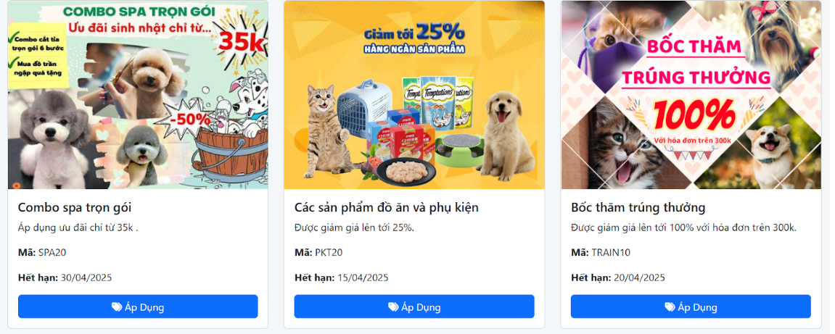

Test Case ID | Mô tả | Quy trình | Điều kiện tiên quyết | Kết quả mong đợi | Kết quả thực tế | Kết quả |  |  |  |  |  | Chú thích
 |  |  |  |  |  | Vòng 1 |  |  | Vòng 2
 |  |  |  |  |  | Trạng thái | Ngày kiểm tra | Người kiểm tra | Trạng thái | Ngày kiểm tra | Người kiểm tra
GUI_SHOW Xem ưu đãi và khuyến mãi
GUI-UDKM-01 | Hiển thị danh sách các ưu đãi/khuyến mãi |  |  | -Danh sách: hiển thị các ưu đãi/khuyến mãi dưới dạng thẻ hoặc danh sách. | -Danh sách: hiển thị các ưu đãi/khuyến mãi dưới dạng thẻ hoặc danh sách. | Passed | 2025-04-02 | Thắng | Passed | 2025-04-04 | Thắng
GUI-DSBD02 | Hiển thị hình ảnh/banner ưu đãi |  |  | -Hình ảnh/banner: hiển thị rõ ràng, liên quan đến ưu đãi. | -Hình ảnh/banner: hiển thị rõ ràng, liên quan đến ưu đãi. | Passed | 2025-04-02 | Thắng | Passed | 2025-04-04 | Thắng
GUI-DSBD03 | Hiển thị tiêu đề/tên ưu đãi |  |  | -Tiêu đề/tên: hiển thị rõ ràng, ngắn gọn, mô tả ưu đãi. | -Tiêu đề/tên: hiển thị rõ ràng, ngắn gọn, mô tả ưu đãi. | Passed | 2025-04-02 | Thắng | Passed | 2025-04-04 | Thắng
GUI-DSBD04 | Hiển thị mô tả ngắn gọn về ưu đãi |  |  | -Mô tả: hiển thị thông tin chi tiết hơn về ưu đãi | -Mô tả: hiển thị thông tin chi tiết hơn về ưu đãi | Passed | 2025-04-02 | Thắng | Passed | 2025-04-04 | Thắng
GUI-DSBD05 | Hiển thị mã ưu đãi |  |  | -Mã ưu đãi: hiển thị rõ ràng mã cần sử dụng. | -Mã ưu đãi: hiển thị rõ ràng mã cần sử dụng. | Passed | 2025-04-02 | Thắng | Passed | 2025-04-04 | Thắng
GUI-DSBD06 | Hiển thị thời gian áp dụng/hết hạn |  |  | -Thời gian: hiển thị ngày bắt đầu và/hoặc ngày kết thúc của ưu đãi. | -Thời gian: hiển thị ngày bắt đầu và/hoặc ngày kết thúc của ưu đãi. | Passed | 2025-04-02 | Thắng | Passed | 2025-04-04 | Thắng
GUI-DSBD07 | Hiển thị nút "Áp Dụng" |  |  | -Button: [Áp Dụng] -Status: enable | -Button: [Áp Dụng] -Status: enable | Passed | 2025-04-02 | Thắng | Passed | 2025-04-04 | Thắng
FUNCTION_SHOW Xem ưu đãi và khuyến mãi
FUNC-UDKM-01 | Mở xem chi tiết ưu đãi/khuyến mãi | Nhấn vào một ưu đãi/khuyến mãi hoặc nút "Áp Dụng"/"Xem Ngay". | Đã đăng nhập vào hẻ thống | -Hiển thị trang chi tiết của ưu đãi/khuyến mãi | -Hiển thị trang chi tiết của ưu đãi/khuyến mãi | Passed | 2025-04-02 | Thắng | Passed | 2025-04-04 | Thắng
FUNC-UDKM-02 | Áp dụng mã ưu đãi | 1. Sao chép mã ưu đãi 2. Dán mã vào ô áp dụng mã 3. Nhấn "Áp dụng". | Đã đăng nhập vào hẻ thống | -Mã ưu đãi được áp dụng thành công -Hiển thị thông báo áp dụng thành công và thay đổi giá -Nếu mã không hợp lệ, hiển thị thông báo lỗi. | -Mã ưu đãi được áp dụng thành công -Hiển thị thông báo áp dụng thành công và thay đổi giá -Nếu mã không hợp lệ, hiển thị thông báo lỗi. | Passed | 2025-04-02 | Thắng | Passed | 2025-04-04 | Thắng
FUNC-UDKM-03 | Kiểm tra thời gian hết hạn của ưu đãi | Xem các ưu đãi có thời gian hết hạn gần/đã hết. | Đã đăng nhập vào hẻ thống | -Các ưu đãi đã hết hạn có thể được hiển thị khác biệt -Không cho phép áp dụng các ưu đãi đã hết hạn. | -Các ưu đãi đã hết hạn có thể được hiển thị khác biệt -Không cho phép áp dụng các ưu đãi đã hết hạn. | Passed | 2025-04-02 | Thắng | Passed | 2025-04-04 | Thắng
FUNC-UDKM-04 | Kiểm tra điều kiện áp dụng | Thử áp dụng ưu đãi khi không đáp ứng đủ điều kiện | Đã đăng nhập vào hẻ thống | -Hiển thị thông báo không áp dụng được ưu đãi do không đủ điều kiện. | -Hiển thị thông báo không áp dụng được ưu đãi do không đủ điều kiện. | Passed | 2025-04-02 | Thắng | Passed | 2025-04-04 | Thắng
FUNC-UDKM-05 | Kiểm tra số lượng ưu đãi có giới hạn | Thử áp dụng ưu đãi khi đã đạt đến số lượng tối đa cho phép. | Đã đăng nhập vào hẻ thống | -Hiển thị thông báo ưu đãi đã hết lượt áp dụng. | -Hiển thị thông báo ưu đãi đã hết lượt áp dụng. | Passed | 2025-04-02 | Thắng | Passed | 2025-04-04 | Thắng
FUNC-UDKM-06 | Kiểm tra hiển thị khi không có ưu đãi/khuyến mãi nào | Truy cập vào trang/khu vực ưu đãi khi không có ưu đãi nào đang diễn ra. | Đã đăng nhập vào hẻ thống | -Hiển thị thông báo "Hiện tại không có ưu đãi nào." -Danh sách hiển thị trống. | -Hiển thị thông báo "Hiện tại không có ưu đãi nào." -Danh sách hiển thị trống. | Passed | 2025-04-02 | Thắng | Passed | 2025-04-04 | Thắng

Gửi Đánh Giá Và Phản Hồi
Project Name | ỨNG DỤNG AI CHATBOT VÀO WEBSITE QUẢN LÝ VÀ CHĂM SÓC THÚ CƯNG
Module Code | Xem danh sách bài đăng chuyến đi
 | Hoàn thành | Lỗi | Chưa kiểm tra | Bị chặn | Tổng lần kiểm tra
Round 1 | 9 | 0 | 0 | 0 | 9
Round 2 | 9 | 0 | 0 | 0 | 9
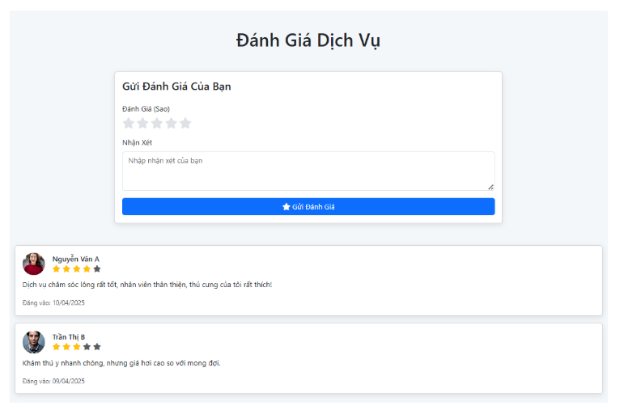

Test Case ID | Mô tả | Quy trình | Điều kiện tiên quyết | Kết quả mong đợi | Kết quả thực tế | Kết quả |  |  |  |  |  | Chú thích
 |  |  |  |  |  | Vòng 1 |  |  | Vòng 2
 |  |  |  |  |  | Trạng thái | Ngày kiểm tra | Người kiểm tra | Trạng thái | Ngày kiểm tra | Người kiểm tra
GUI_SHOW Đánh giá và phản hồi
GUI-DGPH-01 | Hiển thị tiêu đề "Đánh Giá Dịch Vụ" |  |  | -Label: [Đánh Giá Dịch Vụ] - Text color: Black - Status: Enable | -Label: [Đánh Giá Dịch Vụ] - Text color: Black - Status: Enable | Passed | 2025-04-02 | Thắng | Passed | 2025-04-04 | Thăng
GUI-DGPH-02 | Hiển thị tiêu đề "Gửi Đánh Giá Của Bạn" |  |  | -Label: [Gửi Đánh Giá Của Bạn] - Status: Enable | -Label: [Gửi Đánh Giá Của Bạn] - Status: Enable | Passed | 2025-04-02 | Thắng | Passed | 2025-04-04 | Thăng
GUI-DGPH-03 | Hiển thị label "Đánh Giá |  |  | -Label: [Đánh Giá (Sao)] - Text color: Black - Status: Enable | -Label: [Đánh Giá (Sao)] - Text color: Black - Status: Enable | Passed | 2025-04-02 | Thắng | Passed | 2025-04-04 | Thăng
GUI-DGPH-04 | Hiển thị các ngôi sao đánh giá |  |  | -Số lượng sao: hiển thị đúng số lượng - Status: Enable | -Số lượng sao: hiển thị đúng số lượng - Status: Enable | Passed | 2025-04-02 | Thắng | Passed | 2025-04-04 | Thăng
GUI-DGPH-05 | Hiển thị label "Nhận Xét" |  |  | -Label: [Nhận Xét] - Text color: Black - Status: Enable | -Label: [Nhận Xét] - Text color: Black - Status: Enable | Passed | 2025-04-02 | Thắng | Passed | 2025-04-04 | Thăng
GUI-DGPH-06 | Hiển thị ô nhập nhận xét |  |  | -Textbox: hiển thị với placeholder- Status: Enable | -Textbox: hiển thị với placeholder- Status: Enable | Passed | 2025-04-02 | Thắng | Passed | 2025-04-04 | Thăng
GUI-DGPH-07 | Hiển thị nút "Gửi Đánh Giá" |  |  | -Button: [Gửi Đánh Giá]- Status: Enable | -Button: [Gửi Đánh Giá]- Status: Enable | Passed | 2025-04-02 | Thắng | Passed | 2025-04-04 | Thăng
GUI-DGPH-08 | Hiển thị các đánh giá/phản hồi đã có |  |  | -Danh sách: hiển thị các đánh giá/phản hồi đã được gửi.- Status: Enable | -Danh sách: hiển thị các đánh giá/phản hồi đã được gửi.- Status: Enable | Passed | 2025-04-02 | Thắng | Passed | 2025-04-04 | Thăng
GUI-DGPH-09 | Hiển thị tên người đánh giá |  |  | -Tên: hiển thị rõ ràng tên người đánh giá. - Status: Enable | -Tên: hiển thị rõ ràng tên người đánh giá. - Status: Enable | Passed | 2025-04-02 | Thắng | Passed | 2025-04-04 | Thăng
GUI-DGPH-10 | Hiển thị số sao đã đánh giá |  |  | -Số sao: hiển thị đúng số lượng sao đã chọn - Status: Enable | -Số sao: hiển thị đúng số lượng sao đã chọn - Status: Enable | Passed | 2025-04-02 | Thắng | Passed | 2025-04-04 | Thăng
GUI-DGPH-11 | Hiển thị nội dung nhận xét đã gửi |  |  | -Nội dung: hiển thị đầy đủ nội dung nhận xét.- Status: Enable | -Nội dung: hiển thị đầy đủ nội dung nhận xét.- Status: Enable | Passed | 2025-04-02 | Thắng | Passed | 2025-04-04 | Thăng
GUI-DGPH-12 | Hiển thị thời gian gửi đánh giá/phản hồi |  |  | -Thời gian: hiển thị ngày gửi- Status: Enable | -Thời gian: hiển thị ngày gửi- Status: Enable | Passed | 2025-04-02 | Thắng | Passed | 2025-04-04 | Thăng
FUNCTION_SHOW Đánh gái và phản hồi
FUNC-DGPH-01 | Gửi đánh giá thành công với số sao và nhận xét | 1. Chọn số sao. 2. Nhập nội dung nhận xét. 3. Nhấn nút "Gửi Đánh Giá". | Người dùng đã đăng nhập | -Hiển thị thông báo gửi đánh giá thành công. -Đánh giá mới được hiển thị trong danh sách các đánh giá đã có -Thông tin đánh giá hiển thị chính xác. | -Hiển thị thông báo gửi đánh giá thành công. -Đánh giá mới được hiển thị trong danh sách các đánh giá đã có -Thông tin đánh giá hiển thị chính xác. | Passed | 2025-04-02 | Thắng |  | 2025-04-04 | Thắng
FUNC-DSBDCD01 | Gửi đánh giá thành công chỉ với số sao | 1. Chọn số sao. 2. Để trống ô nhập nhận xét. 3. Nhấn nút "Gửi Đánh Giá". | Người dùng đã đăng nhập | -Hiển thị thông báo gửi đánh giá thành công. -Đánh giá mới được hiển thị trong danh sách . | -Hiển thị thông báo gửi đánh giá thành công. -Đánh giá mới được hiển thị trong danh sách . | Passed | 2025-04-02 | Thắng |  | 2025-04-04 | Thắng
FUNC-DSBDCD01 | Gửi đánh giá thành công chỉ với nhận xét | 1. Không chọn số sao. 2. Nhập nội dung nhận xét. 3. Nhấn nút "Gửi Đánh Giá". | Người dùng đã đăng nhập | -Hiển thị thông báo gửi đánh giá thành công. -Đánh giá mới được hiển thị trong danh sách | -Hiển thị thông báo gửi đánh giá thành công. -Đánh giá mới được hiển thị trong danh sách | Passed | 2025-04-02 | Thắng |  | 2025-04-04 | Thắng
FUNC-DSBDCD01 | Không chọn số sao và không nhập nhận xét và gửi | 1. Để trống cả số sao và ô nhập nhận xét. 2. Nhấn nút "Gửi Đánh Giá". | Người dùng đã đăng nhập | -Hiển thị thông báo lỗi yêu cầu chọn số sao hoặc nhập nhận xét -Không gửi đánh giá. | -Hiển thị thông báo lỗi yêu cầu chọn số sao hoặc nhập nhận xét -Không gửi đánh giá. | Passed | 2025-04-02 | Thắng |  | 2025-04-04 | Thắng
FUNC-DSBDCD01 | Kiểm tra giới hạn ký tự cho ô nhập nhận xét | 1. Nhập một chuỗi ký tự rất dài vào ô nhập nhận xét vượt quá giới hạn cho phép. 2. Nhấn "Gửi Đánh Giá". | Người dùng đã đăng nhập | -Không cho phép nhập quá số ký tự quy định. | -Không cho phép nhập quá số ký tự quy định. | Passed | 2025-04-02 | Thắng |  | 2025-04-04 | Thắng
FUNC-DSBDCD01 | Kiểm tra hiển thị đánh giá mới sau khi gửi | 1. Gửi một đánh giá mới thành công. 2. Kiểm tra lại danh sách đánh giá. | Người dùng đã đăng nhập | -Đánh giá mới hiển thị đúng vị trí trong danh sách | -Đánh giá mới hiển thị đúng vị trí trong danh sách | Passed | 2025-04-02 | Thắng |  | 2025-04-04 | Thắng
FUNC-DSBDCD01 | Kiểm tra sắp xếp đánh giá | 1. Tùy chọn sắp xếp | Người dùng đã đăng nhập | -Danh sách đánh giá được sắp xếp lại theo tiêu chí đã chọn. | -Danh sách đánh giá được sắp xếp lại theo tiêu chí đã chọn. | Passed | 2025-04-02 | Thắng |  | 2025-04-04 | Thắng

